Hoja3
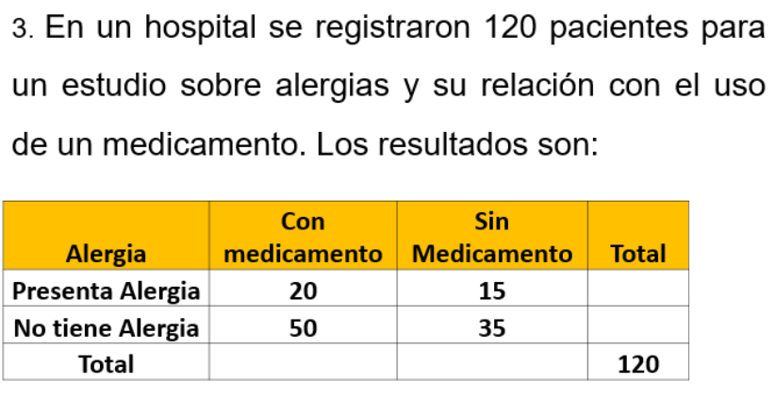

Alergia | Con medicamento | Sin medicamento | total
Alergia | 20 | 15 | 35
No alergia | 50 | 35 | 85
total | 70 | 50 | 120

RR=Incidencia en Marca A / Incidencia en Marca B
OR=(A/C) / (B/D)

Cálculo del Riesgo Relativo (RR)

RR=(20/70) / (15/50)=20×50 / 70×15=1000 / 1050≈0.952

Cálculo del Odds Ratio (OR)

OR=(20×35) / (50×15)=700 / 750≈0.933

Interpretación
Riesgo Relativo (RR) ≈ 0.952: Los pacientes que tomaron el medicamento tienen un riesgo ligeramente menor de presentar alergias en comparación con los que no tomaron el medicamento.
Odds Ratio (OR) ≈ 0.933: La probabilidad de que un paciente que tomó el medicamento presente alergias es aproximadamente 0.933 veces la probabilidad de que un paciente que no tomó el medicamento presente alergias.

Con estos resultados, podemos decir que el uso del medicamento parece estar asociado con una ligera reducción en el riesgo y la probabilidad de presentar alergias.

Hoja4
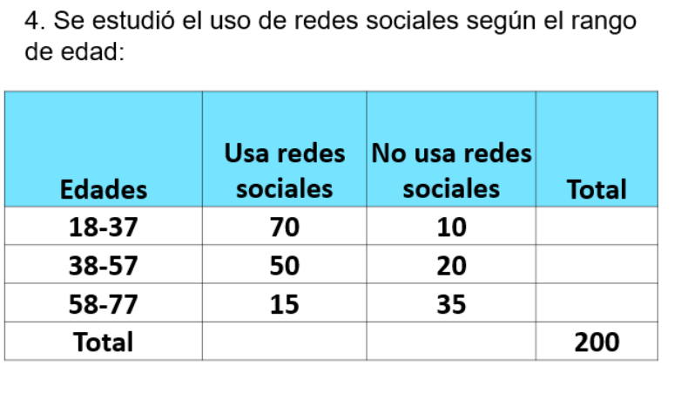
 |  | RR=Incidencia en Marca A / Incidencia en Marca B
 |  | OR=(A/C) / (B/D)

 |  | Edades | Usa redes | No usa | Total
 |  | 18-37 | 70 | 10 | 80
 |  | 38-57 | 50 | 20 | 70
 |  | 58-77 | 15 | 35 | 50
 |  | Total | 135 | 65 | 200

Análisis de Riesgo Relativo (RR) y Odds Ratio (OR)
Vamos a calcular RR y OR para cada grupo de edad en relación al uso de redes sociales.
Grupo de edad 18-37
Riesgo Relativo (RR)
 | RR = (70/80) / (65/200)
 | RR = 0.875 / 0.325 ≈ 2.69
Odds Ratio (OR)
 | OR = (70/10) / (65/135)
 | OR = (70 * 135) / (10 * 65)
 | OR = 9450 / 650 ≈ 14.54
Grupo de edad 38-57
Riesgo Relativo (RR)
 | RR = (50/70) / (65/200)
 | RR = 0.714 / 0.325 ≈ 2.20
Odds Ratio (OR)
 | OR = (50/20) / (65/135)
 | OR = (50 * 135) / (20 * 65)
 | OR = 6750 / 1300 ≈ 5.19
Grupo de edad 58-77
Riesgo Relativo (RR)
 | RR = (15/50) / (65/200)
 | RR = 0.3 / 0.325 ≈ 0.92
Odds Ratio (OR)
 | OR = (15/35) / (65/135)
 | OR = (15 * 135) / (35 * 65)
 | OR = 2025 / 2275 ≈ 0.89
Interpretación de Resultados
Grupo de edad 18-37
Riesgo Relativo (RR): 2.69
 | Los individuos de 18-37 años tienen aproximadamente 2.69 veces más probabilidades de usar redes sociales en comparación con el promedio de todas las edades.
Odds Ratio (OR): 14.54
 | Las probabilidades de que un individuo de 18-37 años use redes sociales son significativamente mayores en comparación con aquellos que no las usan en todas las edades.
Grupo de edad 38-57
Riesgo Relativo (RR): 2.20
 | Las personas de 38-57 años tienen aproximadamente 2.20 veces más probabilidades de usar redes sociales en comparación con el promedio de todas las edades.
Odds Ratio (OR): 5.19
 | Las probabilidades de que un individuo de 38-57 años use redes sociales son considerablemente mayores en comparación con aquellos que no las usan en todas las edades.
Grupo de edad 58-77
Riesgo Relativo (RR): 0.92
 | Los individuos de 58-77 años tienen un riesgo de uso de redes sociales ligeramente menor al promedio de todas las edades, indicando que este grupo es menos propenso a usar redes sociales.
Odds Ratio (OR): 0.89
 | Las probabilidades de que un individuo de 58-77 años use redes sociales son ligeramente menores en comparación con aquellos que no las usan en todas las edades.
Esto sugiere que los grupos de edad más jóvenes tienen una mayor propensión y probabilidad de usar redes sociales, mientras que el grupo más avanzado en edad tiende a utilizar menos estas plataformas.

Hoja5
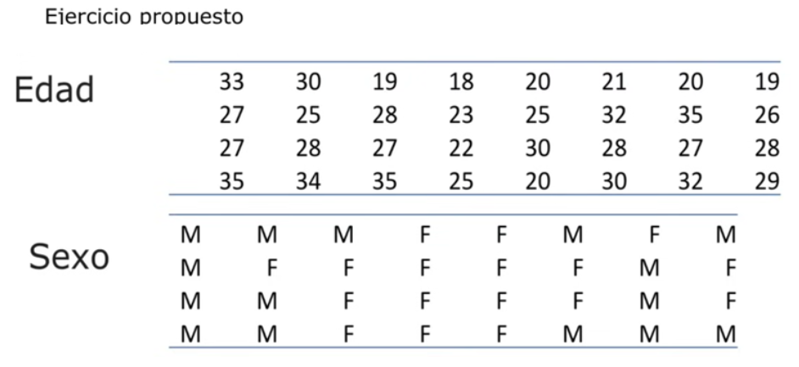
EDAD | SEXO | SEXO | TOTAL
33 | M | M | 15
30 | M | F | 17
19 | M | TOTAL | 32
18 | F
20 | F | Tabla de Contingencia
21 | M | Vamos a redefinir la tabla de contingencia basada en los grupos de edad (jóvenes, ≤25 años y mayores, >25 años):
20 | F
19 | M |  | M | F | TOTAL
27 | M | ≤25 | 6 | 7 | 13
25 | F | >25 | 9 | 10 | 19
28 | F | TOTAL | 15 | 17 | 32
23 | F
25 | M | Cálculo del Riesgo Relativo (RR)
32 | F | Para calcular el RR de mujeres frente a hombres para ser jóvenes (≤25 años):
35 | M
26 | F | Para las mujeres: 7/17 ≈ 0.412
27 | M | Para los hombres: 6/15 ≈ 0.400/
28 | F | Entonces,
27 | F | RR=0.412 / 0.400 ≈1.03
22 | F
30 | F | Cálculo del Odds Ratio (OR)
28 | M | Para calcular el OR de mujeres frente a hombres para ser jóvenes (≤25 años):
27 | F
28 | F | OR=(7×9) / (6×10) =63 / 60=1.05
25 | M
34 | M | Interpretación
35 | F | Riesgo Relativo (RR) ≈ 1.03: Las mujeres tienen una probabilidad ligeramente mayor (1.03 veces) de ser jóvenes (≤25 años) en comparación con los hombres, pero es prácticamente igual.
25 | F | Odds Ratio (OR) ≈ 1.05: La probabilidad de que una mujer sea joven (≤25 años) es aproximadamente 1.05 veces la probabilidad de que un hombre sea joven (≤25 años).
20 | M
30 | M | Las mujeres en este grupo tienen una probabilidad ligeramente mayor de estar en el rango de edad de ≤25 años en comparación con los hombres, pero la diferencia es muy pequeña.
32 | M
29 | M

Hoja6
PERSONA | FUMA | CANCER
1 | SI | NO
2 | NO | SI |  | Cancer | No Cancer | Total
3 | SI | NO | Fuma | 13 | 7 | 20
4 | SI | SI | No Fuma | 7 | 13 | 20
5 | SI | SI | Total | 20 | 20 | 40
6 | NO | NO
7 | SI | SI | Riesgo Relativo (RR):
8 | NO | NO | RR = (Incidencia de cáncer en fumadores) / (Incidencia de cáncer en no fumadores)
9 | NO | SI | RR = (13/20) / (7/20)
10 | SI | SI | RR = 13/7 ≈ 1.86
11 | SI | NO | Odds Ratio (OR):
12 | NO | NO | OR = (Odds de cáncer en fumadores) / (Odds de cáncer en no fumadores)
13 | NO | SI | OR = (13/7) / (7/13)
14 | SI | SI | OR = (13 * 13) / (7 * 7)
15 | NO | NO | OR = 169/49 ≈ 3.45
16 | SI | NO
17 | NO | SI | Los resultados indican que los fumadores tienen aproximadamente 1.86 veces más riesgo de desarrollar cáncer en comparación con los no fumadores. Además, las probabilidades de tener cáncer son aproximadamente 3.45 veces mayores en fumadores que en no fumadores.
18 | NO | NO
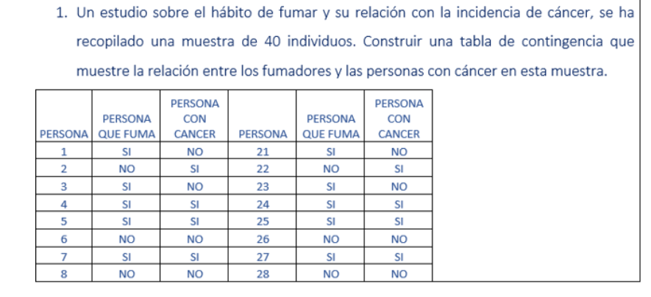
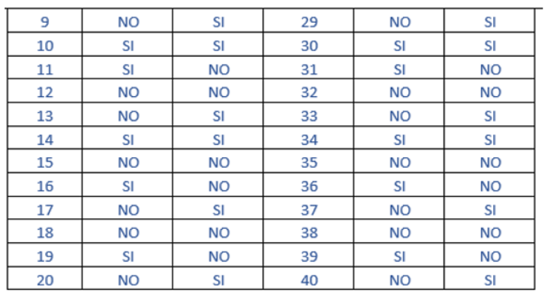
19 | SI | NO
20 | NO | SI
21 | SI | NO
22 | NO | SI
23 | SI | NO
24 | SI | SI
25 | SI | SI
26 | NO | NO
27 | SI | SI
28 | NO | NO
29 | NO | SI
30 | SI | SI
31 | SI | NO
32 | NO | NO
33 | NO | SI
34 | SI | SI
35 | NO | NO
36 | SI | NO
37 | NO | SI
38 | NO | NO
39 | SI | NO
40 | NO | SI

Hoja7
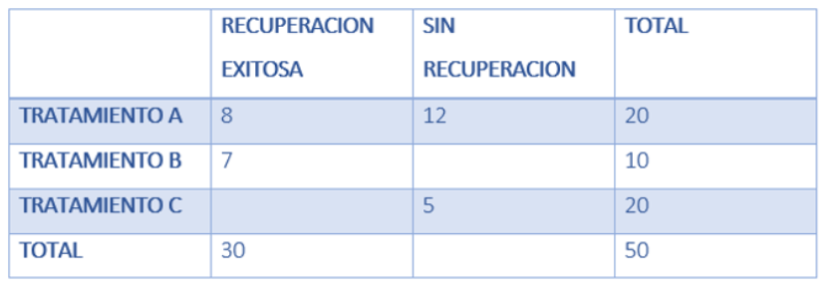
 | Recuperacion | No recuperacion | Total
Trat. A | 8 | 12 | 20
Trat. B | 7 | 3 | 10
Trat. C | 5 | 15 | 20
Total | 20 | 30 | 50

Cálculo del Riesgo Relativo (RR) y Odds Ratio (OR) para cada tratamiento:
Tratamiento A
Riesgo Relativo (RR):
 | RR_A = (8/20) / (12/30)
 | RR_A = 0.4 / 0.4 = 1
Odds Ratio (OR):
 | OR_A = (8/12) / (12/18)
 | OR_A = (8 * 18) / (12 * 12)
 | OR_A = 144 / 144 = 1
Tratamiento B
Riesgo Relativo (RR):
 | RR_B = (7/10) / (13/40)
 | RR_B = 0.7 / 0.325 = 2.15
Odds Ratio (OR):
 | OR_B = (7/3) / (13/27)
 | OR_B = (7 * 27) / (3 * 13)
 | OR_B = 189 / 39 ≈ 4.85
Tratamiento C
Riesgo Relativo (RR):
 | RR_C = (5/20) / (15/30)
 | RR_C = 0.25 / 0.5 = 0.5
Odds Ratio (OR):
 | OR_C = (5/15) / (15/15)
 | OR_C = (5 * 15) / (15 * 15)
 | OR_C = 75 / 225 = 0.33

Tratamiento A:
Riesgo Relativo (RR): 1
 | Esto significa que el riesgo de recuperación exitosa con el Tratamiento A es igual al riesgo sin tratamiento. No hay una ventaja o desventaja clara al usar este tratamiento en comparación con no usarlo.
Odds Ratio (OR): 1
 | Las probabilidades de una recuperación exitosa usando el Tratamiento A son las mismas que las probabilidades sin tratamiento. Esto también sugiere que el Tratamiento A no ofrece una ventaja significativa.
Tratamiento B:
Riesgo Relativo (RR): 2.15
 | El RR de 2.15 indica que los pacientes que reciben el Tratamiento B tienen un riesgo 2.15 veces mayor de recuperación exitosa en comparación con no recibir tratamiento. Esto sugiere que el Tratamiento B es efectivo para aumentar las probabilidades de recuperación.
Odds Ratio (OR): 4.85
 | Un OR de 4.85 muestra que las probabilidades de una recuperación exitosa son aproximadamente 4.85 veces mayores con el Tratamiento B en comparación con no recibir tratamiento. Este tratamiento parece ser el más eficaz de los tres.
Tratamiento C:
Riesgo Relativo (RR): 0.5
 | Un RR de 0.5 sugiere que los pacientes que reciben el Tratamiento C tienen la mitad del riesgo de recuperación exitosa en comparación con no recibir tratamiento, indicando que este tratamiento puede ser menos efectivo o incluso perjudicial.
Odds Ratio (OR): 0.33
 | Un OR de 0.33 indica que las probabilidades de una recuperación exitosa son considerablemente menores (aproximadamente un tercio) con el Tratamiento C en comparación con no recibir tratamiento.

Hoja8
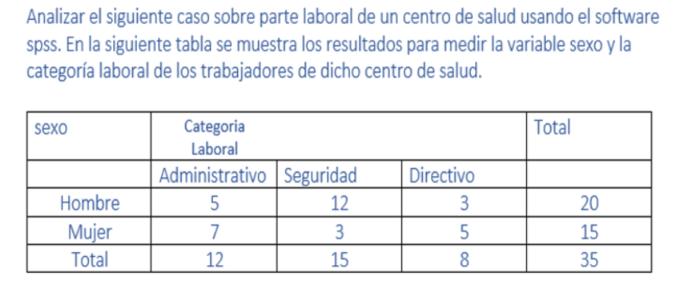
SEXO | Administrativo | Seguridad | Directivo | Total
Hombre | 5 | 12 | 3 | 20
Mujer | 7 | 3 | 5 | 15
Total | 12 | 15 | 8 | 35

Análisis de Riesgo Relativo (RR) y Odds Ratio (OR)
Para cada categoría laboral, podemos analizar la distribución por género.
Administrativo
Riesgo Relativo (RR)
 | RR = (5/20) / (7/15)
 | RR = 0.25 / 0.467 ≈ 0.54
Odds Ratio (OR)
 | OR = (5/15) / (7/8)
 | OR = (5 * 8) / (15 * 7)
 | OR = 40 / 105 ≈ 0.38
Seguridad
Riesgo Relativo (RR)
 | RR = (12/20) / (3/15)
 | RR = 0.6 / 0.2 = 3
Odds Ratio (OR)
 | OR = (12/8) / (3/12)
 | OR = (12 * 12) / (8 * 3)
 | OR = 144 / 24 = 6
Directivo
Riesgo Relativo (RR)
 | RR = (3/20) / (5/15)
 | RR = 0.15 / 0.333 ≈ 0.45
Odds Ratio (OR)
 | OR = (3/17) / (5/10)
 | OR = (3 * 10) / (17 * 5)
 | OR = 30 / 85 ≈ 0.35
Interpretación de Resultados
Administrativo
Riesgo Relativo (RR): 0.54
 | Las mujeres tienen aproximadamente la mitad del riesgo de estar en una posición administrativa en comparación con los hombres.
Odds Ratio (OR): 0.38
 | Las probabilidades de que una mujer esté en una posición administrativa son considerablemente menores que las de un hombre.
Seguridad
Riesgo Relativo (RR): 3
 | Los hombres tienen tres veces más probabilidades de estar en una posición de seguridad en comparación con las mujeres.
Odds Ratio (OR): 6
 | Las probabilidades de que un hombre esté en una posición de seguridad son significativamente mayores que las de una mujer.
Directivo
Riesgo Relativo (RR): 0.45
 | Las mujeres tienen menos de la mitad del riesgo de estar en una posición directiva en comparación con los hombres.
Odds Ratio (OR): 0.35
 | Las probabilidades de que una mujer esté en una posición directiva son considerablemente menores que las de un hombre.
Esto indica que hay una mayor concentración de hombres en posiciones de seguridad, mientras que las mujeres están menos representadas en posiciones administrativas y directivas.

